Sheet1
Name | Ngọ Văn Long
MSSV | 207CT47832
Class | 0202
1. State Transition Diagram
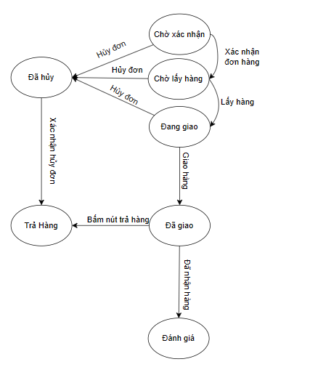

2.State Transition Table
Trạng thái Sự kiện |  |  | Xác nhận đơn hàng | Lấy hàng | Hủy đơn | Xác nhận hủy đơn | Giao hàng | Đã nhận hàng | Bấm nút trả hàng
S1 - Chờ xác nhận |  |  | S2 | - | S4 | - | - | - | -
S2 - Chờ lấy hàng |  |  | - | S3 | S4 | - | - | - | -
S3 - Đang giao |  |  | - | - | S4 | - | S7 | - | -
S4 - Đã hủy |  |  | - | - | - | S5 | - | - | -
S5 - Trả hàng |  |  | - | - | - | - | - | - | -
S6 - Đánh giá |  |  | - | - | - | - | - | - | -
S7 - Đã giao |  |  | - | - | - | - | - | S6 | S5

3. Kịch bản kiểm thử
TC ID | Precondition | Condition | Expected Result | Ghi Chú
TC 1 | Đơn hàng đã có trên hệ thống | Xác nhân đơn hàng để lấy hàng | Đơn hàng được xác nhận và chờ lấy hàng | S1->S2
TC 2
TC 3
TC 4
TC 5
TC 6
TC 7
TC 8
TC 9
TC 10
TC 11

